Sheet1
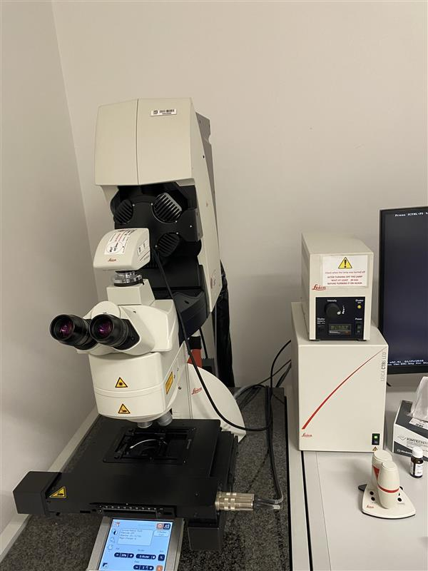
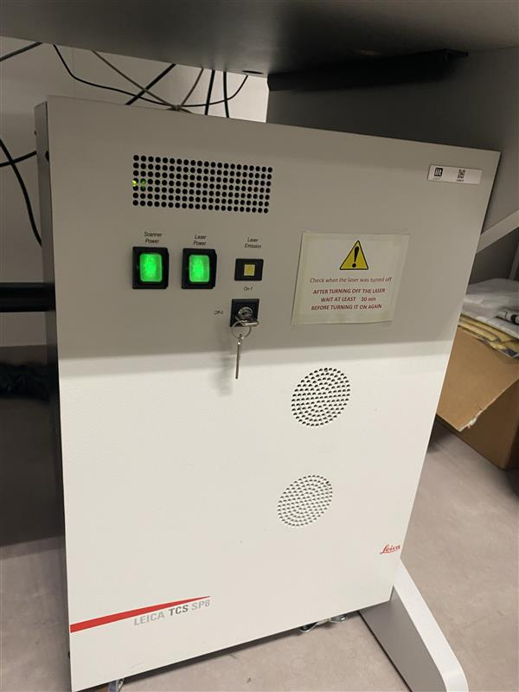
stanza | Manifattura Cofocal/Workshop
ID sorgente | 8110002252
produttore | Leica
modello | TCS SP8
l | 405 - 488 - 552 - 638 | nm
φ |  | mrad
Power |  | W
Appertura |  | mm
Distanza operatore | 0.5 | m

se pulsato
Energia impulso |  | J
Pulse Rep Frequency |  | Hz
Durata impulso |  | s

Attività della sorgente (ore/anno) | 216
Fattore tempo fascio libero | 1
Fattore possibile interazione con il fascio | 0.001
Frequenza di allineamento (volte/anno)
Tempo di allineamento (ore/anno)
Modalità di allineamento | Tecnico Esterno

FOTO

Breve descrizione dell'utilizzo
Osservazione di campioni e acquisizione di immagini in fluorescenza, tramite microscopia confocale.

